Sheet1
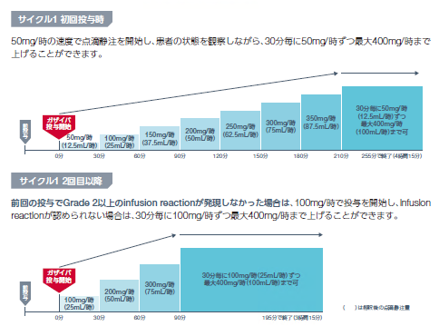
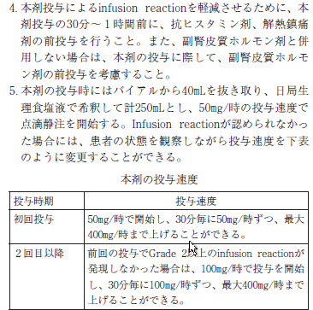
身長cm | 体重kg | BSA
 |  | デュポア式
160 | 70 | 1.731888698

G-Benda90(初回) |  |  |  |  |  |  |  |  |  |  | 濾胞性リンパ腫

 | 投与方法 | 時間 | 薬剤名 | 調製濃度 mg/mL | 投与量mg (参考値） | 投与量mg (入力値） | 秤量値mL | Day 1 | Day 2 | ・・・ | Day 8 | ・・・ | Day 15
 |  |  |  |  |  |  |  | / | / |  | / |  | /
① | DIV | 15分 | アロキシ 0.75ｍｇ/50mL デキサート注(3.3mg) 5A |  |  |  |  | ↓
② | DIV | 15分 | 生理食塩液 50mL デキサート注(3.3mg) 2A |  |  |  |  |  | ↓
③ | DIV | 60分 | 生理食塩液 250 mL （全量） 大塚蒸留水 80mL トレアキシン 90mg/m2 (25mg/10mL注射用水、100mg/40mL注射用水) | 2.5 | 155.86998282 | 150 | 60 | ↓ | ↓
④ |  | 15分 | 生理食塩液 50mL デキサート注(3.3mg) 5A |  |  |  |  |  |  |  | ↓ |  | ↓
⑤ | DIV | 初回投与時は開始～30分 12.5mL/hr 副作用がなければ30分毎に12.5mL/hrずつ上げて、最大100mL/hｒ 2回目以降は前回の投与でGrade2以上のインフュージョンリアクションが発現しなければ 開始～30分 25mL/hr 副作用がなければ30分毎に25mL/hrずつ最大100mL/hrまで上げられる。 | 生理食塩液 250 mL（全量） ガザイバ 1000mg/body (1000ｍｇ/40mL) | 25 | 1000 | 1000 | 40 | ↓ |  |  | ↓ |  | ↓
文献：N Engl J Med 2017;377:1331-1344 |  |  |  |  |  |  |  |  |  |  | インターバル日数 28日

○トレアキシン○
トレアキシンは１バイアルにつき注射用水40mLで溶解し、必要量を生理食塩液にて全量250mLに希釈し投与する
調製後3時間以内に投与終了する

○ガザイバ○
ガザイバ投与時は0.2又0.22μｍのインラインフィルターを使用する
前投薬としてクロルフェニラミンマレイン酸塩錠、イブプロフェン錠等を投与する
本剤の投与時にはバイアルから40mLを抜き取り、日局生理食塩液で希釈して計250mLとすること。

